Adilio%
COLORES EN VERDE SON CAMPOS EDITABLES
Muestra bajo estudio, Contrato apartado numero 142, Roc 377, 380,385
campos verdes, son editables |  | INTERES DEL EMPEÑO | 15%
 |  | PRECIO LIQUIDACION | 26 | N° DE CUOTAS | 3
 |  | % UTILIDAD APARTADO | 0.7249
Flechas con relleno grises, indica donde se debe de reondear a 3 decimales
EMPEÑO | 20 | MONTO APARTADO | 44.847 | VALOR CUOTA | 14.95
VALOR DEL EMPEÑO | 20 | UTILIDAD TOTAL APARTADO | 24.847
PORCENTAJES SISTEMA COSTO | 44.600% | PORCENTAJE SISTEMA UTILIDAD | 55.400% |  | 100%

 |  | 3 | 3
 | MONTO PAGADO EN SISTEMA | PARCIAL PARA VALORADO | UTILIDAD POR CUOTA | SALDO | VALIDACION SISTEMA DE UTILIDAD | DIFERENCIA EXCEL VS EMPRESA
 |  | 44.600% | 55.400%
valores del sistema
PAGO1 | 14.960 | 6.6720 | 8.2880 | 29.89 | 8.23 | 0.058000 | 1
PAGO2 | 14.960 | 6.6720 | 8.2880 | 14.93 | 8.23 | 0.058000 | 2
PAGO3 | 14.930 | 6.6590 | 8.2710 | 0.00 | 8.21 | 0.061000 | 3
PAGO4 | 0.000 | 0.0000 | 0.0000 | 0.00 |  | 0.000000 | 4
 | 44.850 | 20.0030 | 24.8470 |  | 24.670 | 0.177

VALIDACION | 0.00 | 0.00 | 0.00 |  | 0.18
OBSERVACIONES DE LA VALIDACION | CALCULOS SON DISTINTO AL OBJETIVO POR 0.00300000000000011 | CALCULOS SON DISTINTO AL OBJETIVO POR -0.00300000000000011 | CALCULOS SON DISTINTO AL OBJETIVO POR 0 |  | CALCULOS SON DISTINTO AL OBJETIVO POR 0.177

Reporte fue recortado para mejor visualizacion.
1) Mejorar la Columna de saldos.
ahora la llamaremos
SALDO AP $: Monto Ap $ - ∑ Monto Pagado $

CUANDO SON VARIOS ARTICULOS EN UN MISMO CONTRATO DE SISTEMA DE APARTADO LAS UTILIDADES NO PEGAN

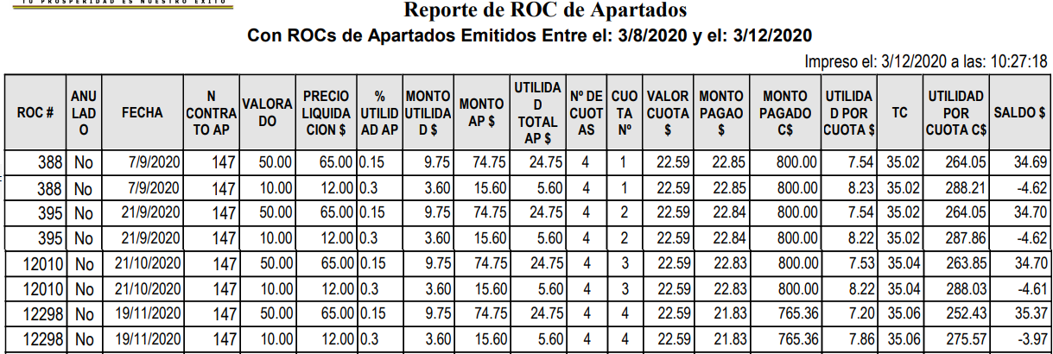

 |  | UTILIDAD TOTAL |  |  | UTILIDAD POR CUOTA
 |  | 24.75 |  |  | 7.54
 |  | 5.6 |  |  | 8.23
 |  | 30.35 |  |  | 7.54
 |  |  |  |  | 8.22
 |  |  |  |  | 7.53
VALORES SON DISTINTOS
 |  |  |  |  | 8.22
 |  |  |  |  | 7.2
 |  |  |  |  | 7.86
 |  |  |  |  | 62.34

